BB_テンプレ
B B 肥 料 |  |  |  |  |  |  |  | B B 肥 料 |  |  |  |  |  |  |  | B B 肥 料 |  |  |  |  |  |  |  | B B 肥 料 |  |  |  |  |  |  |  | B B 肥 料 |  |  |  |  |  |  |  | B B 肥 料 |  |  |  |  |  |  |  | B B 肥 料 |  |  |  |  |  |  |  | B B 肥 料

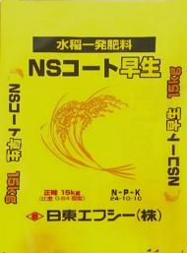
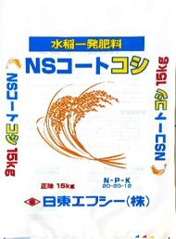
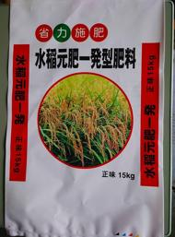
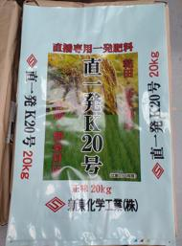

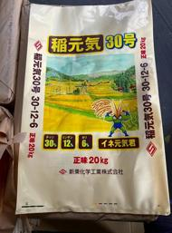
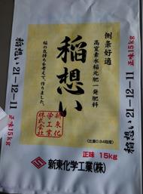
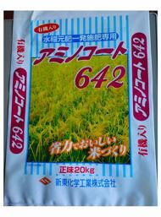
NSｺｰﾄ 早生N24 |  |  | N | P | K | 速効性N | 被覆尿素 | NSｺｰﾄ ｺｼN20 |  |  | N | P | K | 速効性N | 被覆尿素 | NSｺｰﾄ 晩生N27 |  |  | N | P | K | 速効性N | 被覆尿素 | 直一発K20号 |  |  | N | P | K | 速効性N | 被覆尿素 | 直一発D号 N24 |  |  | N | P | K | 速効性N | 被覆尿素 | 稲元気30号 |  |  | N | P | K | 速効性N | 被覆尿素 | 稲想い121 |  |  | N | P | K | 速効性N | 被覆尿素 | ｱﾐﾉｺｰﾄ642 |  |  | N | P | K | 速効性N | 被覆尿素
 |  | 成分 | 24 | 10 | 10 | 12.0 | 12.0 |  |  | 成分 | 20 | 20 | 12 | 8.1 | 11.9 |  |  | 成分 | 27 | ７ | 7 | 5.5 | 21.5 |  |  | 成分 | 20 | 12 | 10 | 7.2 | 12.8 |  |  | 成分 | 24 | 10 | 8 | 6.0 | 18.0 |  |  | 成分 | 30 | 12 | 6 | 11.3 | 18.7 |  |  | 成分 | 21 | 12 | 11 | 8.1 | 12.9 |  |  | 成分 | 16 | 14 | 12 | 6.6 | 9.4
 |  | その他 | 容量:15㎏ 比重:0.81 |  |  |  |  |  |  | その他 | 容量:15㎏ 比重:0.84 |  |  |  |  |  |  | その他 | 容量:15㎏ 比重:0.79 |  |  |  |  |  |  | その他 | 容量:20㎏ 比重:0.84 |  |  |  |  |  |  | その他 | 容量:15㎏ 比重:0.83 |  |  |  |  |  |  | その他 | 容量:20㎏ |  |  |  |  |  |  | その他 | 容量:15㎏ 比重:0.84 |  |  |  |  |  |  | その他 | 容量:15･20㎏ 比重:0.84

 |  | 特 徴 |  |  |  |  |  |  |  | 特 徴 |  |  |  |  |  |  |  | 特 徴 |  |  |  |  |  |  |  | 特 徴 |  |  |  |  |  |  |  | 特 徴 |  |  |  |  |  |  |  | 特 徴 |  |  |  |  |  |  |  | 特 徴 |  |  |  |  |  |  |  | 特 徴
 |  | ●早生品種向けの生育に合わせて設計しております。 |  |  |  |  |  |  |  | ●コシヒカリの生育に合わせて設計しております |  |  |  |  |  |  |  | ●他のNSコートに比べ後半の肥効を重視した晩生向けの肥料です。 |  |  |  |  |  |  |  | ●直播での栽培をされる方におすすめです。 |  |  |  |  |  |  |  | ●直一発D20号の高窒素版です。 |  |  |  |  |  |  |  | ●多収穫米、飼料用米、WCS向けに最適な配合です。 |  |  |  |  |  |  |  | ●速効性と被覆肥料をブレンドした水稲元肥一発肥料 |  |  |  |  |  |  |  | ●有機質肥料が含まれておりますので食味向上が期待できます。
 |  | ●初期肥効を充実させた設計の為、茎数確保を促し、収量の安定・ |  |  |  |  |  |  |  | ●初期肥効としての速効性肥料と高いﾘﾝ酸成分により充実した有効茎 |  |  |  |  |  |  |  | ●高窒素成分で省力的施肥が可能です。 |  |  |  |  |  |  |  | ●比較的冷涼な地域(寒地)で使用すると効果的です。 |  |  |  |  |  |  |  | ●直播での栽培をされる方におすすめ |  |  |  |  |  |  |  | ●窒素が高い為、投入量の削減や労力の軽減が可能です。 |  |  |  |  |  |  |  | ●穂肥期にしっかり肥効が発現するよう設計しているため穂の充実が |  |  |  |  |  |  |  | ●窒素の流亡が少なく無駄のない肥効となりますので、環境にやさし
 |  | 増収が期待できます。 |  |  |  |  |  |  |  | の確保ができるよう設計しております。 |  |  |  |  |  |  |  |  |  |  |  |  |  |  |  | ●直一発D24号に統合予定 |  |  |  |  |  |  |  | ●比較的温暖な地域(暖地)で使用すると効果的です。 |  |  |  |  |  |  |  |  |  |  |  |  |  |  |  | 期待できます。 |  |  |  |  |  |  |  | く作物にも優しい肥料です。

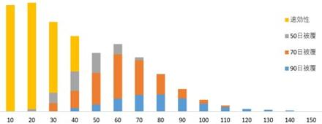
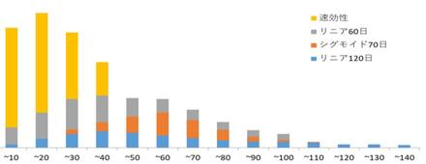
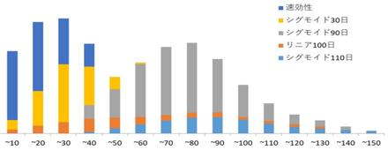
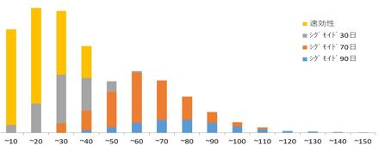
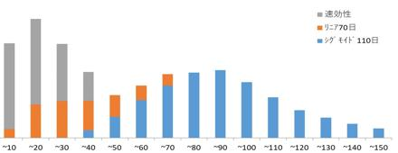
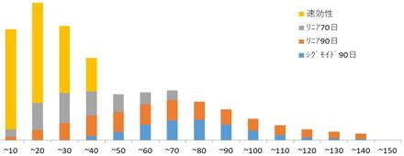
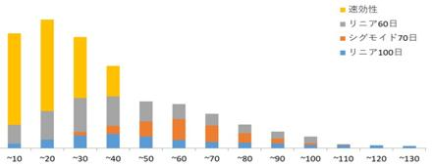
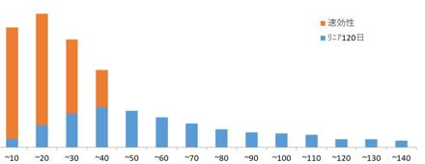

 | 品種: |  |  |  |  |  |  |  | 品種: |  |  |  |  |  |  |  | 品種: |  |  |  |  |  |  |  | 品種: |  |  |  |  |  |  |  | 品種: |  |  |  |  |  |  |  | 品種: |  |  |  |  |  |  |  | 品種: |  |  |  |  |  |  |  | 品種:

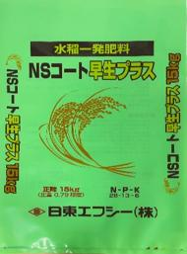
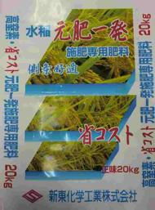
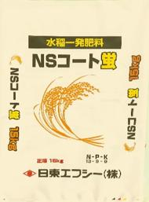
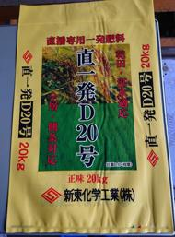
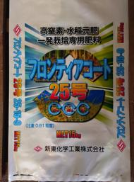
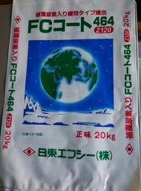
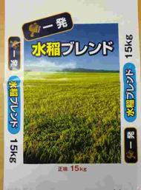
NSｺｰﾄ N24+4 |  |  | N | P | K | 速効性N | 被覆尿素 | NSｺｰﾄ ｺｼN24 |  |  | N | P | K | 速効性N | 被覆尿素 | NSｺｰﾄ 蛍N13 |  |  | N | P | K | 速効性N | 被覆尿素 | 直一発D20号 |  |  | N | P | K | 速効性N | 被覆尿素 | ﾌﾛﾝﾃｨｱｺｰﾄ25号 |  |  | N | P | K | 速効性N | 被覆尿素 | ｴﾌｼｰｺｰﾄ464(W) |  |  | N | P | K | 速効性N | 被覆尿素 | ｴﾌｼｰﾌﾞﾚﾝﾄﾞ600 |  |  | N | P | K | 速効性N | 被覆尿素
 |  | 成分 | 28 | 13 | 6 | 12.2 | 15.8 |  |  | 成分 | 24 | 12 | 11 | 8.1 | 15.9 |  |  | 成分 | 13 | ９ | 9 | 10 | 8.5 |  |  | 成分 | 20 | 12 | 10 | 7.2 | 12.8 |  |  | 成分 | 28 | 15 | 9 | 5.9 | 19.1 |  |  | 成分 | 14 | 16 | 14 | 6 | 8 |  |  | 成分 | 26 | 10 | 10 | 10.2 | 15.8
 |  | その他 | 容量:15㎏ 比重:0.79 |  |  |  |  |  |  | その他 | 容量:15㎏ 比重:0.79 |  |  |  |  |  |  | その他 | 容量:15㎏ 比重:0.79 |  |  |  |  |  |  | その他 | 容量:20㎏ 比重:0.84 |  |  |  |  |  |  | その他 | 容量:15㎏ 比重:0.81 |  |  |  |  |  |  | その他 | 容量:20㎏ 比重:0.95 |  |  |  |  |  |  | その他 | 容量:15㎏ 比重:0.84

 |  | 特 徴 |  |  |  |  |  |  |  | 特 徴 |  |  |  |  |  |  |  | 特 徴 |  |  |  |  |  |  |  | 特 徴 |  |  |  |  |  |  |  | 特 徴 |  |  |  |  |  |  |  | 特 徴 |  |  |  |  |  |  |  | 特 徴
 |  | ●NSｺｰﾄ早生N24に対して追肥時期の肥効を追加しております。 |  |  |  |  |  |  |  | ●NSｺｰﾄｺｼN20に対して追肥時期の肥効を追加しております。 |  |  |  |  |  |  |  | ●有機態窒素と緩効態窒素がバランスよく含まれております。 |  |  |  |  |  |  |  | ●直播での栽培をされる方におすすめです。 |  |  |  |  |  |  |  | ●窒素が高いため、投入量の削減や労力の軽減が可能です。 |  |  |  |  |  |  |  | ●速効性と被覆肥料をブレンドした水稲元肥一発肥料です。 |  |  |  |  |  |  |  | ●速効性窒素と複数の日数タイプの被覆尿素を配合してます。
 |  | ●初期分げつはNSｺｰﾄ早生N24と肥効は同等です。 |  |  |  |  |  |  |  | ●初期分げつはNSｺｰﾄｺｼN20と肥効は同等です。 |  |  |  |  |  |  |  | ●生育期間を通じて安定的な肥効を示すと共に登熟後半への肥料残り |  |  |  |  |  |  |  | ●比較的温暖な地域(暖地)で使用すると効果的です。 |  |  |  |  |  |  |  | ●特に初期・中期の生育が旺盛になるよう設計しております。 |  |  |  |  |  |  |  | ●リン酸を高くすることで、初期生育の充実が期待できます。 |  |  |  |  |  |  |  | ●異なる日数タイプの被覆尿素をﾊﾞﾗﾝｽ良く配合しています。
 |  |  |  |  |  |  |  |  |  |  |  |  |  |  |  |  |  | も少なくなるよう設計しております。

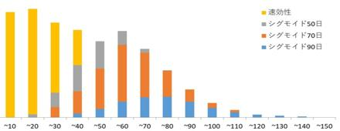
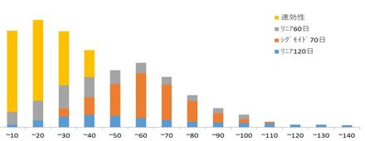
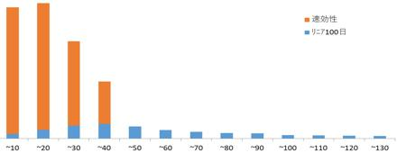
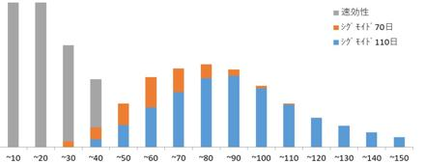
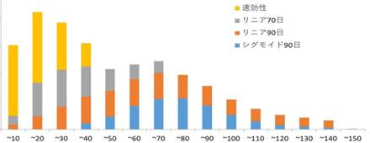
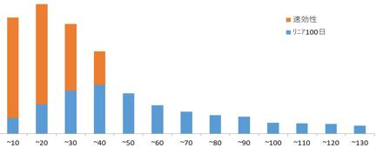
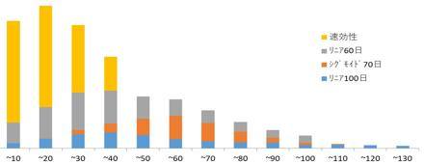

 | 品種: |  |  |  |  |  |  |  | 品種: |  |  |  |  |  |  |  | 品種: |  |  |  |  |  |  |  | 品種: |  |  |  |  |  |  |  | 品種: |  |  |  |  |  |  |  | 品種: |  |  |  |  |  |  |  | 品種:

